상품제안서
지니큐 대용량 LED무드등 듀얼가습기 1800mL | 상품코드: S29121

 |  |  |  |  |  |  | 02-713-8555 | www.synergygift.co.kr
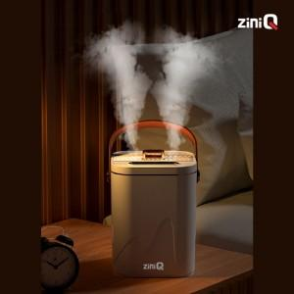

【상세/제작정보】

【인쇄/포장옵션】 | 레이저, 풀칼라 / 포장지포장

【공급단가】 | 수량 | 50~ | 100~ | 500~ | 1,000~ | 2,000~
*VAT별도 | 블루 | 13,370원 | 12,880원 | 12,380원 | 11,890원 | 11,590원
 | 화이트 | 13,370원 | 12,880원 | 12,380원 | 11,890원 | 11,590원

【상품 URL】 | https://www.synergygift.co.kr:443/src/goods_detail.php?gdno=29121

